Protocole pour cylindre de 40mm
ENREGISTRER CE FICHIER POUR CHAQUE FABRICATION

Choix de la formulation de l'électrolyte
Mélanger les masses de solides suivante pour mesurées le αlibre
 | Cylindre diam=25mm |  | %massique dans le mélange | masse (g) à introduire dans le mélange
Formulation n° | 1 | Ciment | 25 | 0.25
Masse mélange (g) | 1 | Sable | 36 | 0.36
Hauteur du mélange t=0 (mm) | 1 | Gypse | 1 | 0.01
Masse volumique (g/cm3) | 1 | Aluminium | 1 | 0.01
Masse volumique corrigée après séchage |  | Chaux | 1 | 0.01
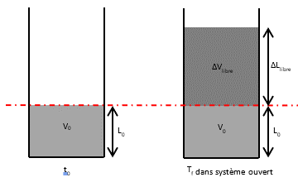
 |  | Methylcellulose | 1 | 0.01
Bien mélanger puis ajouter l'eau juste quand tout est prêt
 |  | Eau | 35 | 0.35

Mesure du coéfficient d'expansion libre dans un tube de même diamètre que le capteur final
 |  | (mm)
Linitiale | L0 = | 30 | mesure de la hauteur de mélange avant expansion
 | Δlibre | 40
Lfinale | L0 + Δlibre = | 70 | mesure de la hauteur de mélange après expansion
αlibre | 1.33
Porosité libre (%v) | 57.142857143
Calcul bridage des échantillons
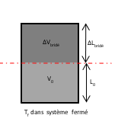
Porosité bridé (%v) | 50 | SECURITE PMAX
αbridé | 1.00
Birdage d'expansion β (%) | 25.00
Hydratation maxi (%) | 50.00 |  | masse d'eau / masse totale

Fabrication des échantillons bridés
Nb de Cylindres de 25mm | 3 | Volume de cylindres de 25mm L=65mm (cm3) | 20.4
Nb de Cylindres de 40mm | 0 | Volume de cylindres diam=40mm L=100mm (cm3) | 125.6
Nb demi-capteurs de 40mm | 0 | Volume demi-capteurs diam=40mm L=55mm(cm3) | 69.11
Volume total d'électrolyte expansé (cm3) | 61.2
Volume total d'électrolyte avant expansion (cm3) | 30.60
Coéfficient de sécurité (%) | 15

Masse de mélange à préparer (g) | 36.00
Masse de mélange à preparer sans coeff de sécurité | 30.60
Masse de mélange à mettre dans les demi-capteur (g) | - | Masse de mélange à mettre dans un demi-capteur (g) | #DIV/0!
Masse de mélange à mettre dans les cylindre 40mm (g) | - | Masse de mélange à mettre dans un cylindre 40mm (g) | #DIV/0!
Masse de mélange à mettre dans les cylindre 20mm (g) | 30.60 | Masse de mélange à mettre dans un cylindre 20mm (g) | 10.20
 | 30.60

 |  | masse à introduire dans le mélange
 | Ciment | 9.00
 | Sable | 12.96
 | Gypse | 0.36
 | Aluminium | 0.36
 | Chaux | 0.36
 | Methylcellulose | 0.36

 | Eau | 12.60

 |  | 36.00

Calcul de la longueur de remplissage

taux de d'exprension | Ki = Lfinale/Linitial = αlibre + 1 | 2.33
taux de d'exprension bridé | Kf = αbridé + 1 | 2.00
hauteur de remplissage | Linitiale*(Kf/Ki) | 25.714285714

